Menu
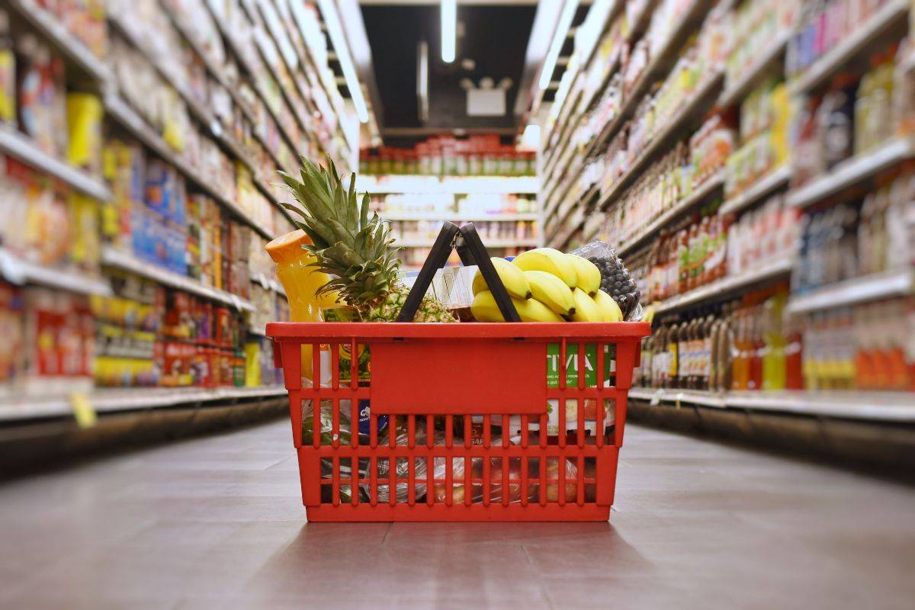

Despesas Fixas

Compras Mercadorias

Investimentos

Controle de Estoque

Resultados

Vendas

Despesas
Compras Mercadorias
Investimentos
Controle de Estoque
Vendas
Resultados

Despesas
Home
Despesas

Despesas de Funcionamento | Itens Despesas | Data | Observação | Valor Intermediário | Valor Final
Aluguel Loja |  |  |  |  | R$ 1,000.00
Funcionários |  |  |  |  | R$ 17,500.00
 | Salários |  |  | R$ 10,000.00
 | Bonificações |  |  | R$ 500.00
 | Impostos |  |  | R$ 3,000.00
 | Vales (Refeição, Transporte) |  |  | R$ 2,500.00
 | Outros |  | Férias, Licença Maternidade | R$ 1,500.00
Manutenção de Equipamentos |  |  |  |  | R$ 900.00
Impostos |  |  |  |  | R$ 6,000.00
Despesas Funcionamento (água, luz, gás, telefone, etc.) |  |  |  |  | R$ 5,300.00
 | Água |  |  | R$ 800.00
 | Energia |  |  | R$ 3,200.00
 | Gás |  |  | R$ 500.00
 | Telefone |  |  | R$ 800.00
 | Outros |  |  | R$ -
Limpeza |  |  |  |  | R$ 300.00
Serviços Terceirizados |  |  |  |  | R$ 11,950.00
 | Escritório Contábil |  |  | R$ 1,650.00
 | Escritório Advocacia |  |  | R$ 3,000.00
 | Entregas |  |  | R$ 3,000.00
 | Marketing |  |  | R$ 2,700.00
 | Informática |  |  | R$ 1,500.00
 | Outros |  |  | R$ 100.00
Seguros |  |  |  |  | R$ 1,500.00
Outros |  |  |  |  | R$ 957.00

Total de Despesas de Funcionamento |  |  |  |  | R$ 45,407.00
Total de Compras de Mercadoria |  |  |  |  | R$ 13,178.06

Total de Despesas |  |  |  |  | R$ 58,585.07

Controle Mercadorias
Home
Compras de Mercadoria

Data | Fornecedor | Mercadoria | Medida | Quantidade | Preço Unitário | Desconto | Valor Pago
2015-07-05 | Fornecedor de Verduras | Couve | Unidade | 50 | R$ 2.37 | 5% | R$ 112.57
2015-07-05 | Fornecedor de Grãos e Sementes | Feijão | Kg | 120 | R$ 4.07 |  | R$ 488.40
2015-07-04 | Fornecedor de Grãos e Sementes | Feijão | Kg | 150 | R$ 4.07 |  | R$ 610.50
2015-07-04 | Fornecedor de Grãos e Sementes | Arroz | Kg | 150 | R$ 2.34 |  | R$ 351.00
2015-07-04 | Fornecedor de Bebidas | Cerveja | Lata | 100 | R$ 2.10 |  | R$ 210.00
2015-07-04 | Fornecedor de Bebidas | Suco | Litro | 200 | R$ 3.21 |  | R$ 642.00
2015-07-03 | Fornecedor de Cigarro | Cigarro | Maço | 100 | R$ 6.35 |  | R$ 635.00
2015-07-03 | Fornecedor de Doces | Chocolate | Barra | 100 | R$ 4.54 |  | R$ 454.00
2015-07-03 | Fornecedor de Grãos e Sementes | Feijão | Kg | 300 | R$ 4.07 |  | R$ 1,221.00
2015-07-03 | Fornecedor de Grãos e Sementes | Amendoim | Pacote | 50 | R$ 1.06 |  | R$ 53.00
2015-07-03 | Padaria | Pão de Forma | Unidade | 300 | R$ 2.63 |  | R$ 789.00
2015-07-03 | Fornecedor de Doces | Bala | Pacote | 100 | R$ 1.85 |  | R$ 185.00
2015-07-03 | Fornecedor de Bebidas | Cerveja | Lata | 100 | R$ 2.10 |  | R$ 210.00
2015-07-03 | Fornecedor de Frango | Frango | Kg | 110 | R$ 6.42 |  | R$ 706.20
2015-07-03 | Fornecedor de Peixe | Peixe | Kg | 50 | R$ 22.23 | 50% | R$ 555.75
2015-07-02 | Fornecedor de Grãos e Sementes | Arroz | Kg | 300 | R$ 2.34 |  | R$ 702.00
2015-07-02 | Fornecedor de Verduras | Alface | Unidade | 150 | R$ 2.84 |  | R$ 426.00
2015-07-02 | Fornecedor de Legumes | Cenoura | Kg | 150 | R$ 3.63 |  | R$ 544.50
2015-07-02 | Fornecedor de Carne | Carne | Kg | 150 | R$ 14.47 |  | R$ 2,170.50
2015-07-02 | Fornecedor de Bebidas | Cerveja | Lata | 100 | R$ 2.10 |  | R$ 210.00
2015-07-02 | Fornecedor de Bebidas | Vinho | Garrafa | 80 | R$ 26.01 | 20% | R$ 1,664.64
2015-07-02 | Fornecedor de Verduras | Couve | Unidade | 100 | R$ 2.37 |  | R$ 237.00

Total de Compras de Mercadoria |  |  |  |  |  |  | R$ 13,178.06

Investimentos
Home
Investimentos

Investimento | Data | Descrição | Valor
Investimento | 2019-05-05 | Documentação, Sistema de Informação, Estrutura Inicial, Sistema de Refrigeração, Equipamentos | R$ 400,000.00
Informática |  |  | R$ -
Equipamentos (Carrinhos, Balanças, Cortador de Queijo, etc) |  |  | R$ -
Estrutura |  |  | R$ -
Outras |  |  | R$ -

Total de Despesas |  |  | R$ 400,000.00

Controle de Estoque
Home
Controle de Estoque

Produto | Data da Última Compra | Quantidade Inicial | Quantidade Comprada | Quantidade Vendida | Quantidade Atual | Situação
Alface | 2015-07-02 | 15 | 150 |  | 165 | Ok
Amendoim | 2015-07-03 | 10 | 50 |  | 60 | Ok
Arroz | 2015-07-04 | 0 | 450 |  | 450 | Ok
Bala | 2015-07-03 | 0 | 100 |  | 100 | Ok
Barra de Cereal |  | 150 | 0 |  | 150 | Ok
Caixa de Fósforo |  | 15 | 0 |  | 15 | Comprar
Carne | 2015-07-02 | 25 | 150 |  | 175 | Ok
Cenoura | 2015-07-02 | 0 | 150 |  | 150 | Ok
Cerveja | 2015-07-04 | 0 | 300 |  | 300 | Ok
Chocolate | 2015-07-03 | 30 | 100 |  | 130 | Ok
Cigarro | 2015-07-03 | 0 | 100 |  | 100 | Ok
Couve | 2015-07-05 | 0 | 150 |  | 150 | Ok
Feijão | 2015-07-05 | 0 | 570 |  | 570 | Ok
Frango | 2015-07-03 | 0 | 110 |  | 110 | Ok
Leite |  | 39 | 0 |  | 39 | Atenção
Pão de Forma | 2015-07-03 | 0 | 300 |  | 300 | Ok
Peixe | 2015-07-03 | 0 | 50 |  | 50 | Ok
Queijo |  | 10 | 0 |  | 10 | Comprar
Refrigerante |  | 100 | 0 |  | 100 | Ok
Suco | 2015-07-04 | 0 | 200 |  | 200 | Ok
Tomate |  | 30 | 0 |  | 30 | Atenção
Vagem |  | 50 | 0 |  | 50 | Ok
Vinho | 2015-07-02 | 0 | 80 |  | 80 | Ok
Vodka |  | 20 | 0 |  | 20 | Comprar

Vendas
Home
Vendas

 |  |  | Agosto

 | Total de vendas semana 1 | R$ 662.41
 | Total de vendas semana 2 | R$ 103.82
 | Total de vendas semana 3 | R$ -
 | Total de vendas semana 4 | R$ -
 | Total de vendas semana 5 | R$ -

 | Total de vendas de Agosto | R$ 766.23

 | Vendas por Entrega (%) | 57%
 | Vendas por Entrega (R$) | R$ 477.27
 | Receita de Entregas (R$) | R$ 52.00

 | Ticket Médio | R$ 54.73

 | Quantidade de Venda por Região

 |  | Número de Vendas
 | Loja | 6
 | Centro | 1
 | Zona Norte | 3
 | Zona Oeste | 1
 | Zona Sul | 3

Semana 1
Vendas
Semana 1

Id da Venda | Data | Produto | Medida | Quantidade | Preço Unitário | SubTotal | Desconto | Entrega | Valor de Entrega | Total | Total para o Cliente
13 | 2015-07-05 | Amendoim | Pacote | 10 | R$ 1.15 | R$ 11.50 |  | Zona Sul | R$ - | R$ 11.50
13 | 2015-07-05 | Caixa de Fósforo | Pacote | 1 | R$ 0.79 | R$ 0.79 |  | Zona Sul | R$ - | R$ 0.79
13 | 2015-07-05 | Carne | Kg | 10 | R$ 15.90 | R$ 159.00 | 5% | Zona Sul | R$ - | R$ 151.05
13 | 2015-07-05 | Cerveja | Lata | 24 | R$ 2.19 | R$ 52.56 | 5% | Zona Sul | R$ 6.50 | R$ 56.43 | R$ 219.77
12 | 2015-07-04 | Cerveja | Lata | 1 | R$ 2.19 | R$ 2.19 |  | Loja | R$ - | R$ 2.19 | R$ 2.19
11 | 2015-07-04 | Cerveja | Lata | 10 | R$ 2.19 | R$ 21.90 |  | Loja | R$ - | R$ 21.90 | R$ 21.90
10 | 2015-07-04 | Feijão | Kg | 6 | R$ 4.28 | R$ 25.68 |  | Zona Norte | R$ - | R$ 25.68
10 | 2015-07-04 | Refrigerante | Litro | 4 | R$ 2.39 | R$ 9.56 |  | Zona Norte | R$ 6.50 | R$ 16.06 | R$ 41.74
9 | 2015-07-03 | Pão de Forma | Unidade | 5 | R$ 2.89 | R$ 14.45 |  | Loja | R$ - | R$ 14.45
9 | 2015-07-03 | Vagem | Kg | 2 | R$ 9.58 | R$ 19.16 |  | Loja | R$ - | R$ 19.16
9 | 2015-07-03 | Queijo | Kg | 1.5 | R$ 25.90 | R$ 38.85 |  | Loja | R$ - | R$ 38.85
9 | 2015-07-03 | Feijão | Kg | 4 | R$ 4.28 | R$ 17.12 |  | Loja | R$ - | R$ 17.12 | R$ 89.58
8 | 2015-07-03 | Cerveja | Lata | 20 | R$ 2.19 | R$ 43.80 | 5% | Zona Sul | R$ 6.50 | R$ 48.11 | R$ 48.11
7 | 2015-07-03 | Cerveja | Lata | 20 | R$ 2.19 | R$ 43.80 | 5% | Loja | R$ - | R$ 41.61 | R$ 41.61
6 | 2015-07-03 | Caixa de Fósforo | Pacote | 2 | R$ 0.79 | R$ 1.58 |  | Loja | R$ - | R$ 1.58
6 | 2015-07-03 | Carne | Kg | 6 | R$ 15.90 | R$ 95.40 |  | Loja | R$ - | R$ 95.40
6 | 2015-07-03 | Cerveja | Lata | 12 | R$ 2.19 | R$ 26.28 |  | Loja | R$ - | R$ 26.28 | R$ 123.26
5 | 2015-07-02 | Alface | Unidade | 3 | R$ 2.99 | R$ 8.97 |  | Zona Sul | R$ 6.50 | R$ 15.47 | R$ 15.47
4 | 2015-07-02 | Bala | Pacote | 2 | R$ 1.99 | R$ 3.98 |  | Zona Norte | R$ - | R$ 3.98
4 | 2015-07-02 | Arroz | Kg | 5 | R$ 2.49 | R$ 12.45 |  | Zona Norte | R$ 6.50 | R$ 18.95 | R$ 22.93
3 | 2015-07-02 | Leite | Litro | 6 | R$ 1.49 | R$ 8.94 |  | Zona Oeste | R$ 8.00 | R$ 16.94 | R$ 16.94
2 | 2015-07-02 | Bala | Pacote | 1 | R$ 1.99 | R$ 1.99 |  | Zona Norte | R$ 6.50 | R$ 8.49 | R$ 8.49
1 | 2015-07-02 | Arroz | Kg | 2 | R$ 2.49 | R$ 4.98 |  | Loja | R$ - | R$ 4.98
1 | 2015-07-02 | Amendoim | Pacote | 3 | R$ 1.15 | R$ 3.45 |  | Loja | R$ - | R$ 3.45
1 | 2015-07-02 | Bala | Pacote | 1 | R$ 1.99 | R$ 1.99 |  | Loja | R$ - | R$ 1.99 | R$ 10.42

Receita de Vendas na Semana |  |  |  |  |  |  |  |  |  |  | R$ 662.41
Receita de Entregas |  |  |  |  |  |  |  |  |  |  | R$ 47.00
Número de Vendas |  |  |  |  |  |  |  |  |  |  | 13

Semana 2
Vendas
Semana 2

Id da Venda | Data | Produto | Medida | Quantidade | Preço Unitário | SubTotal | Desconto | Entrega | Valor de Entrega | Total | Total para o Cliente
20 | 2020-09-07 | Vodka | Garrafa | 2 | R$ 54.90 | R$ 109.80 | 10% | Centro | R$ 5.00 | R$ 103.82 | R$ 103.82
 |  |  |  |  | R$ - | R$ - |  |  | R$ - | R$ -
 |  |  |  |  | R$ - | R$ - |  |  | R$ - | R$ -
 |  |  |  |  | R$ - | R$ - |  |  | R$ - | R$ -
 |  |  |  |  | R$ - | R$ - |  |  | R$ - | R$ -
 |  |  |  |  | R$ - | R$ - |  |  | R$ - | R$ -
 |  |  |  |  | R$ - | R$ - |  |  | R$ - | R$ -
 |  |  |  |  | R$ - | R$ - |  |  | R$ - | R$ -
 |  |  |  |  | R$ - | R$ - |  |  | R$ - | R$ -
 |  |  |  |  | R$ - | R$ - |  |  | R$ - | R$ -
 |  |  |  |  | R$ - | R$ - |  |  | R$ - | R$ -

Receita de Vendas na Semana |  |  |  |  |  |  |  |  |  |  | R$ 103.82
Receita de Entregas |  |  |  |  |  |  |  |  |  |  | R$ 5.00
Número de Vendas |  |  |  |  |  |  |  |  |  |  | 1

Semana 3
Vendas
Semana 3

Id da Venda | Data | Produto | Medida | Quantidade | Preço Unitário | SubTotal | Desconto | Entrega | Valor de Entrega | Total | Total para o Cliente
 |  |  |  |  | R$ - | R$ - |  |  | R$ - | R$ -
 |  |  |  |  | R$ - | R$ - |  |  | R$ - | R$ -
 |  |  |  |  | R$ - | R$ - |  |  | R$ - | R$ -
 |  |  |  |  | R$ - | R$ - |  |  | R$ - | R$ -
 |  |  |  |  | R$ - | R$ - |  |  | R$ - | R$ -
 |  |  |  |  | R$ - | R$ - |  |  | R$ - | R$ -
 |  |  |  |  | R$ - | R$ - |  |  | R$ - | R$ -
 |  |  |  |  | R$ - | R$ - |  |  | R$ - | R$ -
 |  |  |  |  | R$ - | R$ - |  |  | R$ - | R$ -
 |  |  |  |  | R$ - | R$ - |  |  | R$ - | R$ -
 |  |  |  |  | R$ - | R$ - |  |  | R$ - | R$ -

Receita de Vendas na Semana |  |  |  |  |  |  |  |  |  |  | R$ -
Receita de Entregas |  |  |  |  |  |  |  |  |  |  | R$ -
Número de Vendas |  |  |  |  |  |  |  |  |  |  | 0

 |  |  |  | Número de Vendas |  |  |  |  |  |  |  | 1

Semana 4
Vendas
Semana 4

Id da Venda | Data | Produto | Medida | Quantidade | Preço Unitário | SubTotal | Desconto | Entrega | Valor de Entrega | Total | Total para o Cliente
 |  |  |  |  | R$ - | R$ - |  |  | R$ - | R$ -
 |  |  |  |  | R$ - | R$ - |  |  | R$ - | R$ -
 |  |  |  |  | R$ - | R$ - |  |  | R$ - | R$ -
 |  |  |  |  | R$ - | R$ - |  |  | R$ - | R$ -
 |  |  |  |  | R$ - | R$ - |  |  | R$ - | R$ -
 |  |  |  |  | R$ - | R$ - |  |  | R$ - | R$ -
 |  |  |  |  | R$ - | R$ - |  |  | R$ - | R$ -
 |  |  |  |  | R$ - | R$ - |  |  | R$ - | R$ -
 |  |  |  |  | R$ - | R$ - |  |  | R$ - | R$ -
 |  |  |  |  | R$ - | R$ - |  |  | R$ - | R$ -
 |  |  |  |  | R$ - | R$ - |  |  | R$ - | R$ -

Receita de Vendas na Semana |  |  |  |  |  |  |  |  |  |  | R$ -
Receita de Entregas |  |  |  |  |  |  |  |  |  |  | R$ -
Número de Vendas |  |  |  |  |  |  |  |  |  |  | 0

Semana 5
Vendas
Semana 5

Id da Venda | Data | Produto | Medida | Quantidade | Preço Unitário | SubTotal | Desconto | Entrega | Valor de Entrega | Total | Total para o Cliente
 |  |  |  |  | R$ - | R$ - |  |  | R$ - | R$ -
 |  |  |  |  | R$ - | R$ - |  |  | R$ - | R$ -
 |  |  |  |  | R$ - | R$ - |  |  | R$ - | R$ -
 |  |  |  |  | R$ - | R$ - |  |  | R$ - | R$ -
 |  |  |  |  | R$ - | R$ - |  |  | R$ - | R$ -
 |  |  |  |  | R$ - | R$ - |  |  | R$ - | R$ -
 |  |  |  |  | R$ - | R$ - |  |  | R$ - | R$ -
 |  |  |  |  | R$ - | R$ - |  |  | R$ - | R$ -
 |  |  |  |  | R$ - | R$ - |  |  | R$ - | R$ -
 |  |  |  |  | R$ - | R$ - |  |  | R$ - | R$ -
 |  |  |  |  | R$ - | R$ - |  |  | R$ - | R$ -

Receita de Vendas na Semana |  |  |  |  |  |  |  |  |  |  | R$ -
Receita de Entregas |  |  |  |  |  |  |  |  |  |  | R$ -
Número de Vendas |  |  |  |  |  |  |  |  |  |  | 0

